关系图
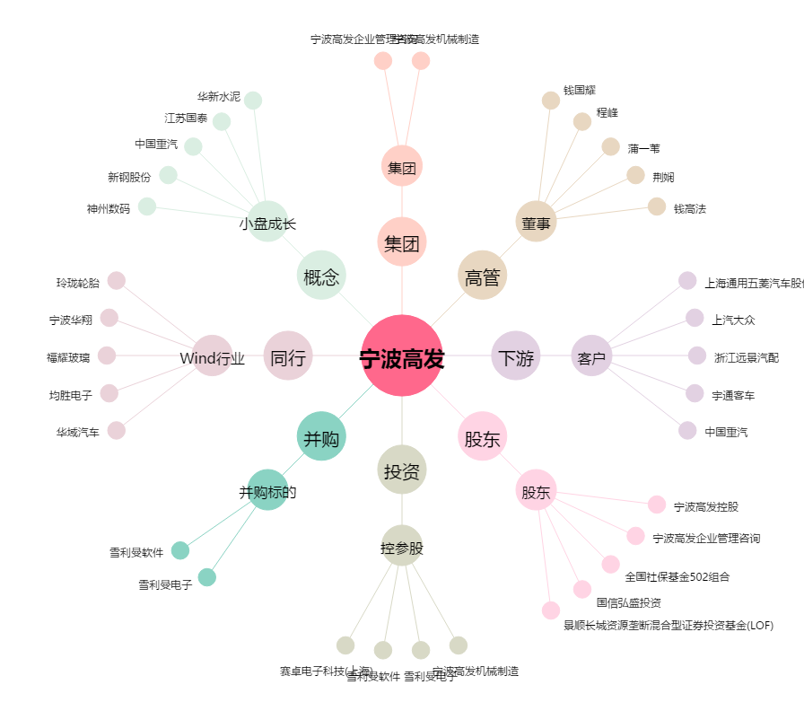
宁波高发[603788.SH] - 关系概览图

